Монреаль
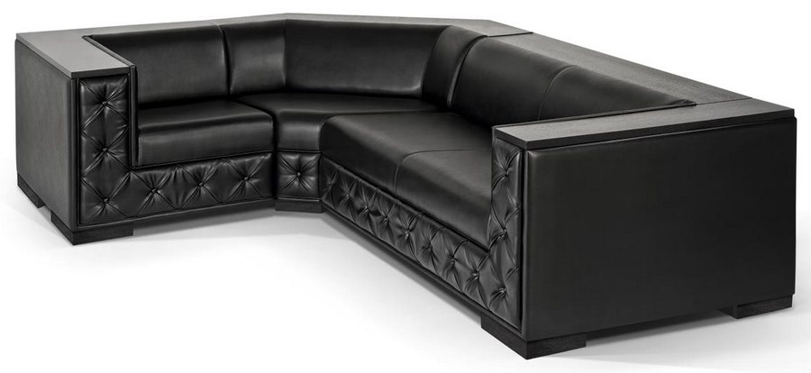 |  |  | Размеры Ш*Г*В (мм) | Кат. 003 | Кат. 102 | Кат. 102/3
 |  |  |  | Экокожа:Dollaro, Aries,Rustica, Ecotex, Domus, Cordova, Carnaval.Ткань:Velvet Lux, Furor,Wella, Verona. | Кожа:Madras Политекс,Panda Nero,Madras Лакаванна. | Кожа + к/з:Madras Политекс,Panda Nero,Madras Лакаванна.
МОНРЕАЛЬ |  | схема |  | Кат. 003 | Кат. 102 | Кат. 102/3
1 | кресло |  | 1240*1000*700 | 35,300 | 73,500 | 54,500
1Б | кресло, п/л слева от сидящего |  | 990*1000*700 | 24,900 | 52,400 | 39,000
1В | кресло, п/л справа от сидящего |  | 990*1000*700 | 24,900 | 52,400 | 39,000
2 | 2-местн. диван |  | 1620*1000*700 | 47,200 | 94,300 | 70,800
2А | 2-местн. диван без п/л |  | 1120*1000*700 | 29,400 | 53,800 | 44,200
2Б | 2-местн. диван, п/л слева от сидящего |  | 1370*1000*700 | 35,900 | 72,400 | 55,700
2В | 2-местн. диван, п/л справа от сидящего |  | 1370*1000*700 | 35,900 | 72,400 | 55,700
3 | 3-местн. диван |  | 2020*1000*700 | 56,000 | 110,500 | 84,900
3Б | 3-местн. диван, п/л слева от сидящего |  | 1770*1000*700 | 44,700 | 87,400 | 68,300
3В | 3-местн. диван, п/л справа от сидящего |  | 1770*1000*700 | 44,700 | 87,400 | 68,300
4 | угол 90 град. внутр. |  | 940*940*700 | 33,200 | 55,300 | 42,700

